ณัฐวุฒิ
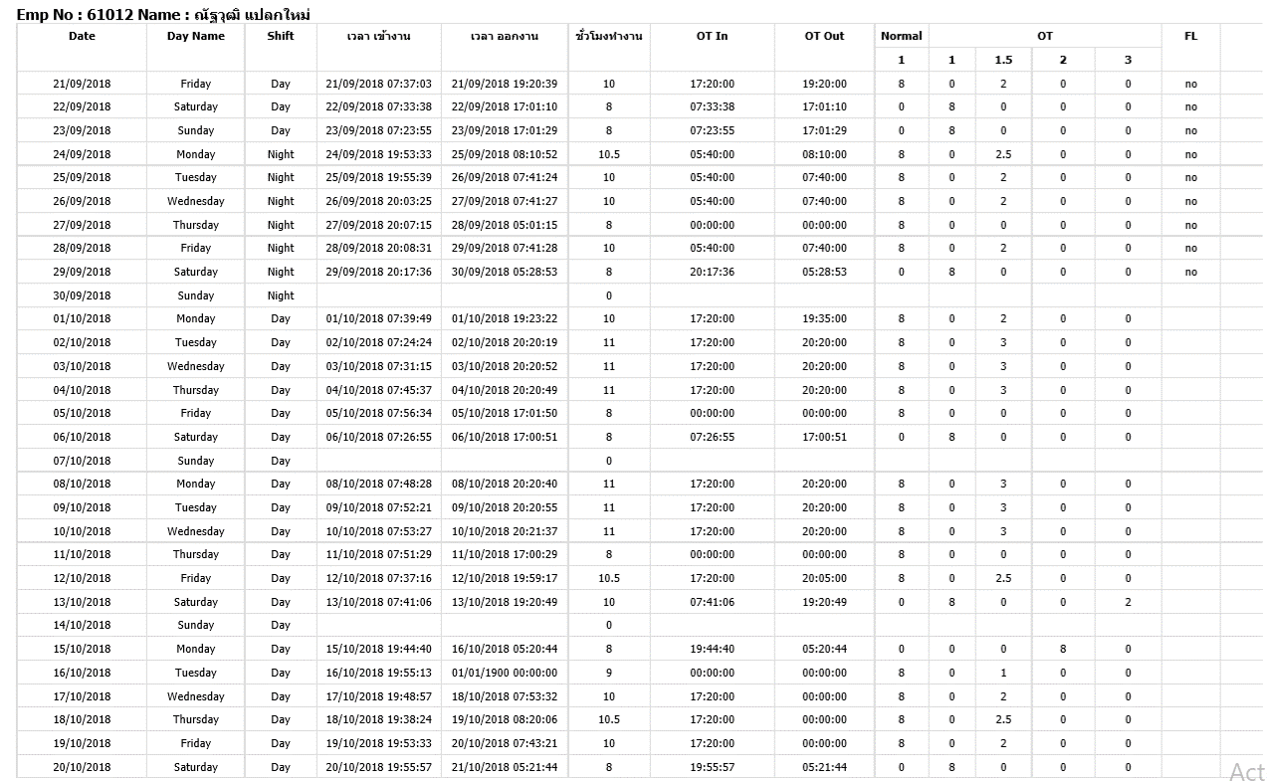

เปลี่ยนจาก Day shift เป็น Night shift

อัยรัช
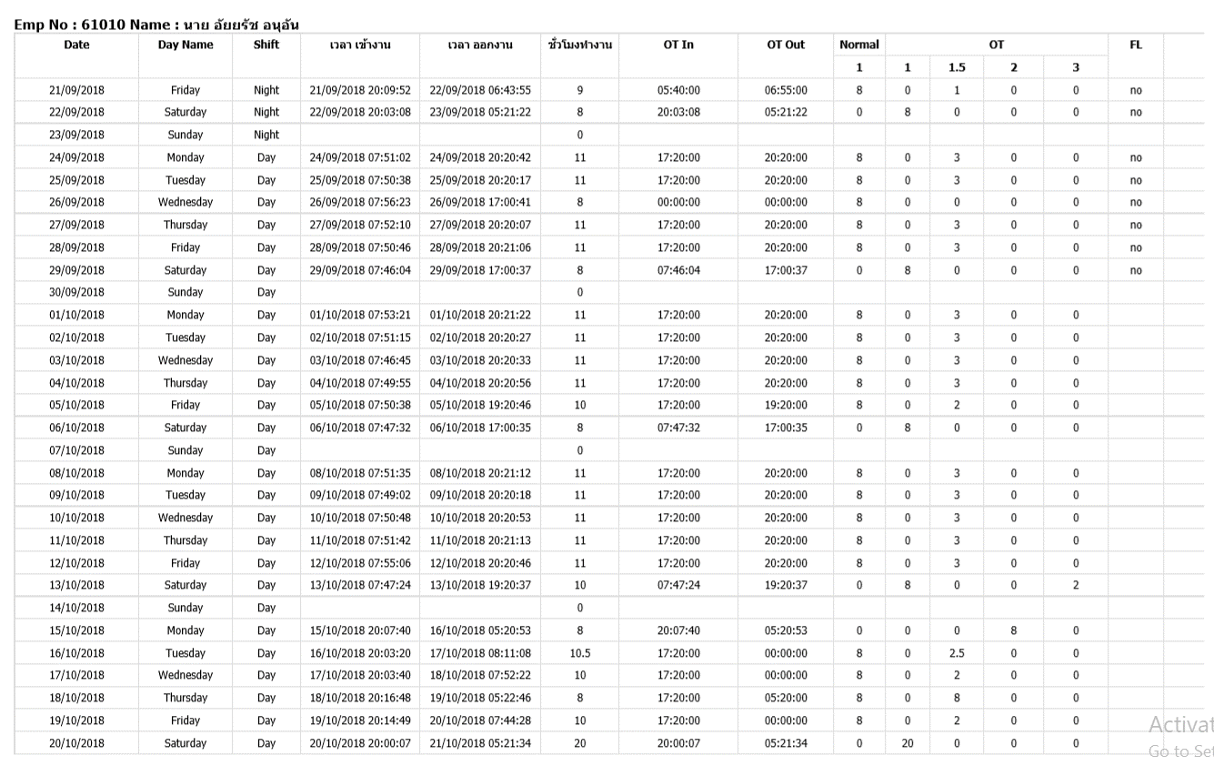

เปลี่ยนจาก Day shift เป็น Night shift

